Sheet1
قائمة الارز والدجاج |  |  |  |  | MENU RICE AND CHIKEN |  | CALORIES
الدجاج المشوي بالفرن مع ارزبشاور |  |  |  |  | CHIKEN OVEN AND BISHAWER RICE | PRICE
حبه دجاج - ارز بشاور |  | 55 ريال |  | 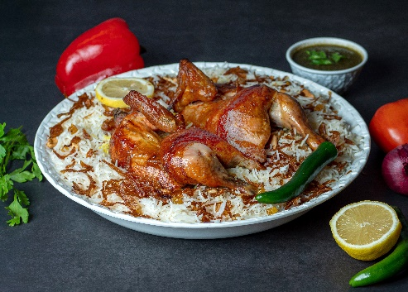 | FULL CHIKEN WITH BISHAWER RICE | 55 RIYALS | 2323
نص حبه دجاج ارز بشاور |  | 28 ريال |  |  | HALF CHIKEN WITH BISHAWER RICE | 28 RIYALS | 1616
الدجاج المشوي بالفرن مع ارز ناس بالخلطة الخاصة
حبه دجاج رز ناس |  | 55 ريال |  | 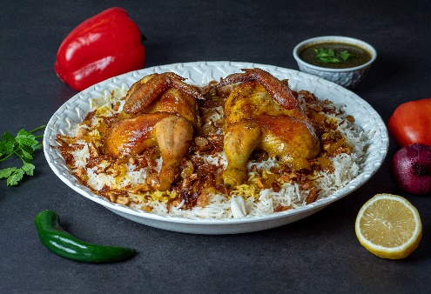 | FULL CHIKEN WITH ROZNAS | 55 RIYALS | 2323
نصف حبه دجاج رزناس |  | 28 ريال |  |  | HALF CHIKEN WITH ROZNAS | 28 RIYALS | 1616
الدجاج المشوي مع ارز البرياني الشهي |  |  |  |  | CHIKEN WITH BIRYANI RICE
حبه دجاج رزبرياني 55 ريال |  | 55 ريال |  | 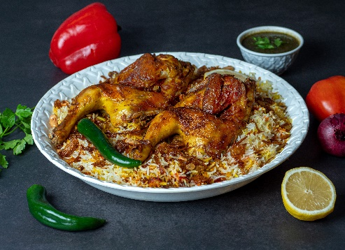 | FULL CHIKEN WITH BIRYANI RICE | 55 RIYALS | 2323
نصف حبة رزبرياني |  | 28 ريال |  |  | HALF CHIKEN WITH BIRYANI RICE | 28 RIYALS | 1616
نص حبه شوايه ( مع امكانيه اختيار نوع الارز - بخاري -برياني -بشاور - رزناس ) |  | 28 ريال | 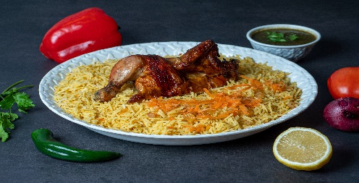 |  | HALF CHIKEN SHAWAYAH | 28 RIYALS
حبه دجاج شوايه ( مع امكانيه اختيار نوع الارز - بخاري -برياني -بشاور - رزناس ) |  | 55 ريال |  | 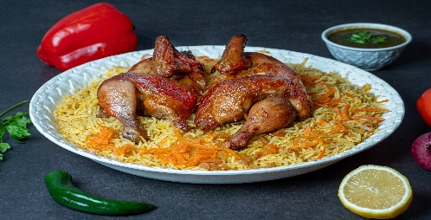 | FULL CHIKEN SHAWAYAH | 55 RIYALS

قائمة الارز واللحم شخص واحد |  |  |  |  | MENU RICE AND BEEF ONE PERSON
اللحم المشوي بالفرن مع ارز بشاور |  | السعر 74 ريال |  | 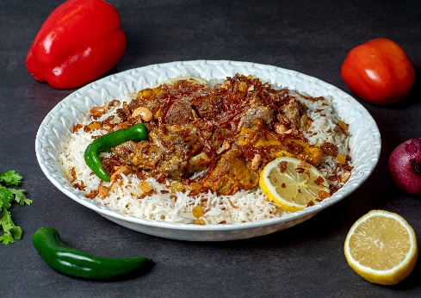 | BEEF OVEN WITH BISHAWER RICE | 74 RIYALS | 1672
اللحم المشوي بالفرن مع ارز ناس |  |  |  |  | BEEF OVEN WITH ROZNAS
اللحم المشوي بالفرن مع ارز برياني |  |  |  |  | BEEF OVEN WITH BRIYANI RICE
قائمة الارز واللحم شخصين |  |  |  |  | MENU RICE AND BEEF TOW PERSON
اللحم المشوي بالفرن مع ارز بشاور |  | 129 ريال |  | 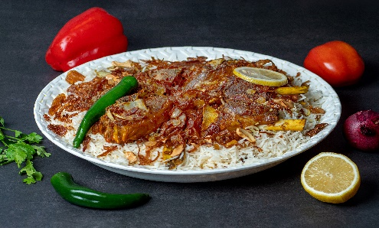 | BEEF OVEN WITH BISHAWER RICE | 129 RIYALS | 3344
اللحم المشوي بالفرن مع ارز ناس |  |  |  |  | BEEF OVEN WITH ROZNAS
اللحم المشوي بالفرن مع ارز برياني |  |  |  |  | BEEF OVEN WITH BRIYANI RICE

الوجبات العائلية |  |  |  |  | FAMILY MEALS
الوجبة العملاقة دجاج |  |  |  |  | MEGA MEAL |  | 4777
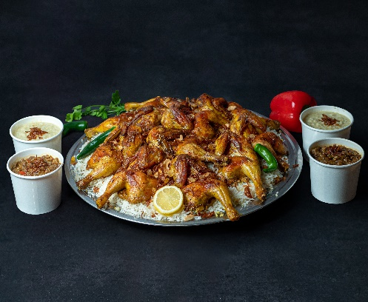 وجبة الدجاج المشوي العائلية عبارة 5 دجاجات ومشروب عائلي والجريش والقرصان تكفي 10 اشخاص
 |  |  |  |  | The grilled chicken family meal consists of 5 chickens, a family drink, jareesh, and qursan, enough for 10 people | 299 RIYALS

299 ريال

الوجبة العملاقة دجاج ولحم |  |  |  | 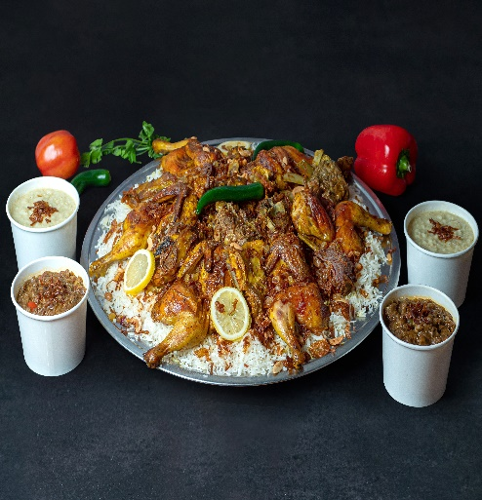 | Giant meal
وجبة عائلية ثلاث دجاجات وثلاثه انفار لحم تكفي من 8 الى 10 اشخاص مع المشروب العائلي والجريش والقرصان
 |  |  |  |  | A family meal of three chickens and three pieces of meat, enough for 8 to 10 people, with a family drink, jaresh and qarsan. | 349 RIYALS | 15312

السعر
349 ريال
وجبة الجمعات دجاجتين |  |  |  |  | FAMILY MEAL TOW CHIKEN
وجبة عائلية عبارة عن دجاجتين مع الارز وجريش عدد1 وقرصان عدد 1 |  |  |  | 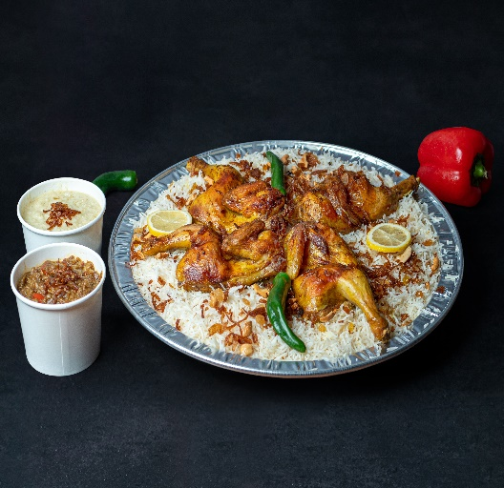 |  | 119 RIYALS

 |  |  |  |  | A family meal consisting of two chickens with rice, 1 groats, and 1 qasar
119 ريال
وجبة الجمعات ثلاث دجاجات |  |  |  |  | FAMILY MEAL THREE CHIKEN
وجبة عائلية ثلاث دجاجات تكفي 6 اشخاص مع الجريش والقرصان الشهي
 |  |  |  | 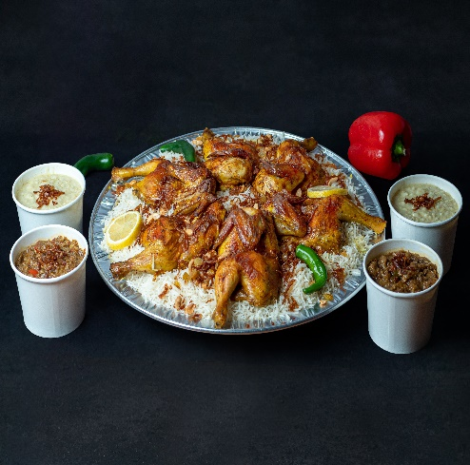 | A family meal of three chickens, enough for 6 people, with jareesh and the delicious qarsan | 159 RIYALS

Sale Price
159 ريال

الاصناف الجانبية |  |  |  |  | SIDE DESHS
صوص ارز ناس | 5 ريال |  |  | 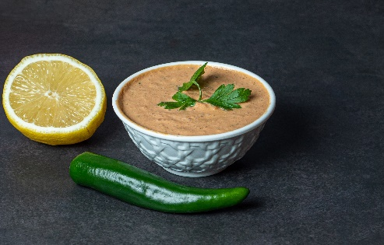 | ROZNAS SAUCE | 5 RIYALS
طبق البامية الشهية بالخلطة الخاصة | 12 ريال |  |  | 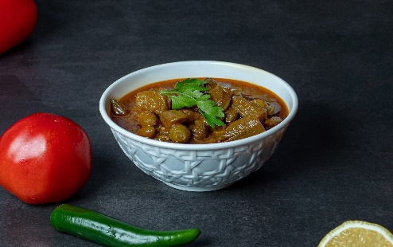 | BAMIYA | 12 RIYALS
طبق الخضار الشهي | 12 ريال |  | 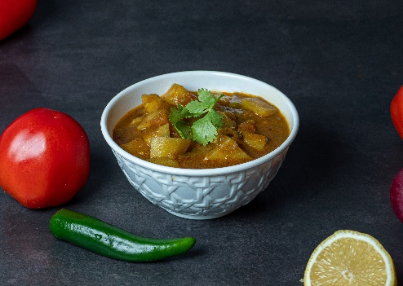 |  | MIX VEGATABLE | 12 RIYALS
الجريش الشهي | 12 |  |  | 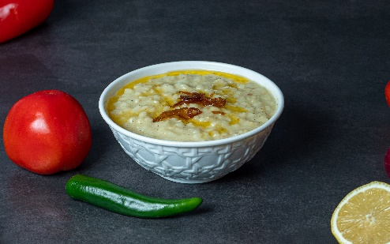 | JARIESH | 12 RIYALS
القرصان الشهي | 12 |  |  | 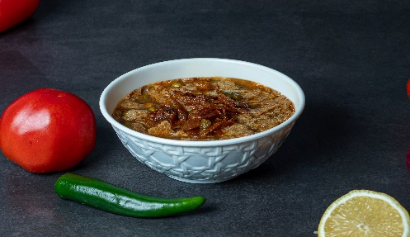 | QURSAN | 12 RIYALS
مكس الجريش والقرصان | 12 |  |  | 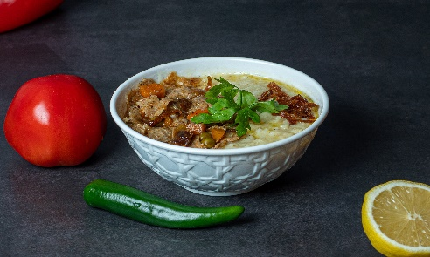 | MIX JARISH AND QURSAN | 12 RIYALS
دقوس | 4 |  |  | 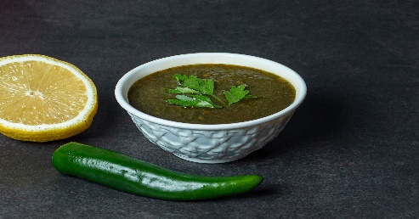 | DAQUS | 4 RIYALS .
سلطة خضراء | 10 |  |  | 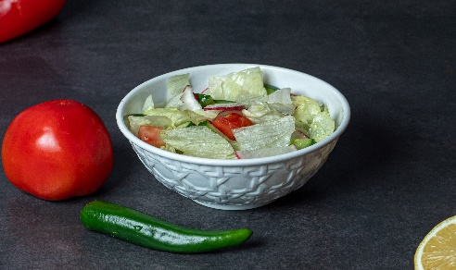 | GREEN SALAD | 10 RIYALS
سلطة لبن | 4 |  |  | 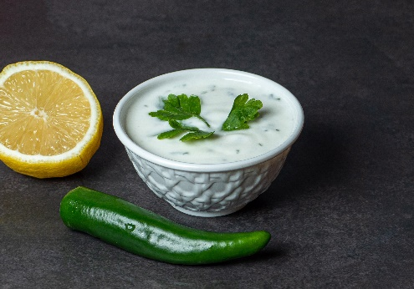 | ZABADI SLAD | 4 RIYALS
لبن | 3 |  |  |  | LABAN | 3 RIYALS
ماء | 2 |  |  | 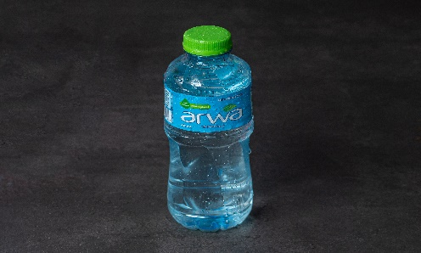 | WATER | 2 RIYALS
مشروبات غازية كولا | 4 |  |  | 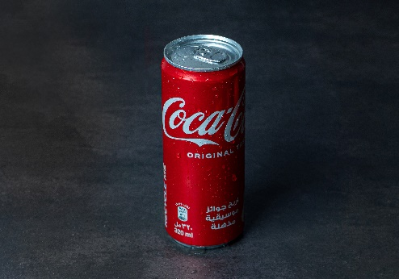 | COCA COLA | 4 RIYALS
كولا دايت | 4 |  |  |  | DITE COLA | 4 RIYALS
فانتا | 4 |  |  | 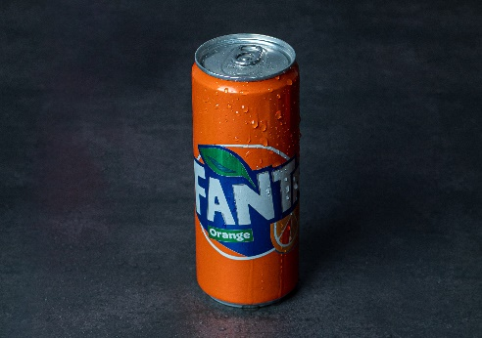 | FANTA | 4 RIYALS
سبرايت | 4 |  |  | 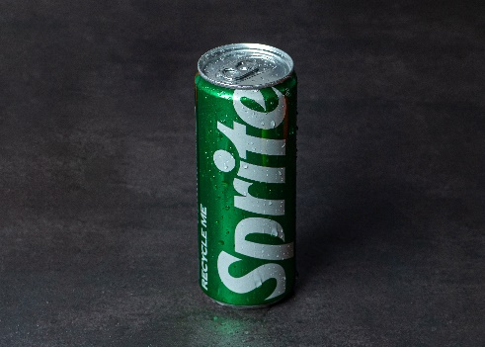 | SPRIT | 4 RIYALS

